Lima
 |  |  | LIMA |  |  |  |  |  | Para editar
COTIZACIÓN PROPUESTA_Alimentos Artesanales Oxapampa SAC- Bolsas biodegradables_11.05.26 |  |  |  |  |  |  |  | MARGEN GANANCIA, MINIMA - S/.150 - PARA PEDIDOS POCOS COMO 30 -50-100 UNID. DE PRODUCTOS ECONOMICOS (EJM. LAPICEROS, LLAVEROS PLASTICOS) PROMEDIA - S/.400 A 500 - PARA PEDIDOS MAS DE 150 UNID DE PRODCUCTOS COSTO MEDIO-ALTO (EJM. LAPICEROS METALICOS)
Nº | Cód. Artíc. | Artículo | Foto | Cant. | Costo uni. No IGV (S/.) | Tiempo Entrega | Detalles | proveedor | Cod. Prod. Prov. | Obseraciones | costo $ | COSTO S/. | % | Resultado | Margen | Total | Cantidad | Costo MUESTRA Unidad | Movilidad | Total Producto | Tipo de Impresión | Costo impresión | Cant Color | Cant Lados | Cantidad por Millar | Costo Impresión | Empaq | Seguro CRT | Total | Costo S/. Sin IGV | I.G.V | TOTAL | Total Factura | impuesto 18% | impuesto 2% | Gastos Administracion 5% | Utilidad bruta | Utilidad | % Bruto | % utilidad
2 | BOLSAS T SHIRT BIODEGRADABLES DELGADAS }21 X 24 |  | 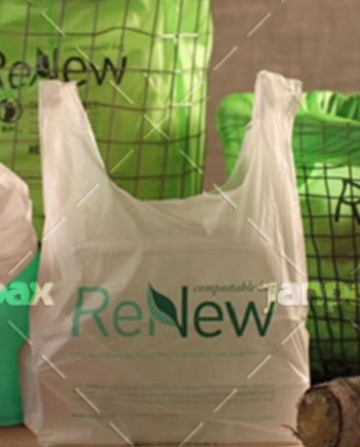 | 1000 | S/. 0.94 | 6 a 7 días | BOLSAS T SHIRT BIODEGRADABLES DELGADAS Modelo: Asa T shirt delgadas impresas Material: biodegradable / 0.85 micras Color: blanco Medidas Pulgadas:21 X 24 Medidas Cm: 35.5 x 60 + 19 fuelle Empaquetado: Fill por paquete *Incluye impresión 1 logo a 1 color por 1 lado +S/0.20 si logo es a 3 colores (por 1 lado) | JANPAX +51 977 236 129 | 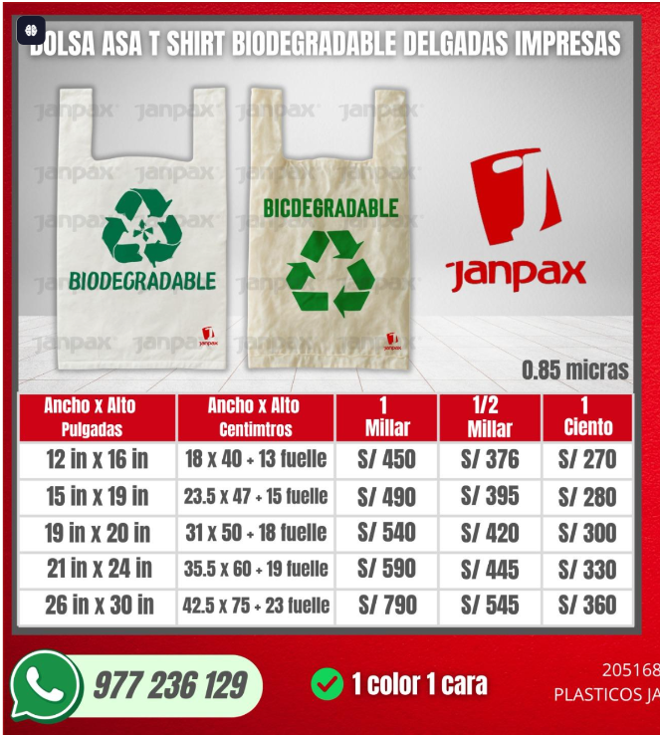 Medidas Pulgadas:21 X 24 Medidas Cm: 35.5 x 60 + 19 fuelle EL MILLAR S/590 1/" MILLAR s/445 Medidas Pulgadas: 15 X 19 Medidas Cm: 23.5 X 47 + 15 fuelle EL MILLAR 490 1/2 MILLAR S/395 5 dias +150 soles por logo a 3 colores |  |  | S/. 0.60 | 35 | S/. 0.21 | S/. 210.00 | S/. 0.81 | 1000 | S/. 8.10 | S/. 70.00 | S/. 888.10 | YA INCLUYE |  | 1 | 1 | 1 | S/. 0.00 | S/. 40.00 | S/. 7.42 | S/. 935.52 | S/. 0.94 | S/. 0.17 | S/. 1.10 | S/. 1,103.92 | S/. 168.39 | S/. 21.65 | S/. 52.57 | S/. 210.00 | S/. 135.79 | 28.94 | 20.85
 |  |  |  | 500 | S/. 1.40 |  | BOLSAS T SHIRT BIODEGRADABLES DELGADAS Modelo: Asa T shirt delgadas impresas Material: biodegradable / 0.85 micras Color: blanco Medidas Pulgadas:21 X 24 Medidas Cm: 35.5 x 60 + 19 fuelle Empaquetado: embalado por paquete *Incluye impresión 1 logo a 1 color por 1 lado +S/0.40 si logo es a 3 colores (por 1 lado) |  |  |  |  | S/. 0.91 | 35 | S/. 0.32 | S/. 159.25 | S/. 1.23 | 500 | S/. 12.29 | S/. 50.00 | S/. 676.54 | YA INCLUYE |  | 1 | 1 | 1 | S/. 0.00 | S/. 20.00 | S/. 5.57 | S/. 702.11 | S/. 1.40 | S/. 0.25 | S/. 1.66 | S/. 828.49 | S/. 126.38 | S/. 16.24 | S/. 39.45 | S/. 159.25 | S/. 103.55 | 29.34 | 21.26
2 | BOLSAS T SHIRT BIODEGRADABLES DELGADAS 15 X 19 |  |  | 1000 | S/. 0.80 | 6 a 7 días | BOLSAS T SHIRT BIODEGRADABLES DELGADAS Modelo: Asa T shirt delgadas impresas Material: biodegradable / 0.85 micras Color: blanco Medidas Pulgadas: 15 X 19 Medidas Cm: 23.5 X 47 + 15 fuelle Empaquetado: embalado por paquete *Incluye impresión 1 logo a 1 color* +S/0.20 si logo es a 3 colores (por 1 lado) |  |  |  |  | S/. 0.50 | 35 | S/. 0.18 | S/. 175.00 | S/. 0.68 | 1000 | S/. 6.75 | S/. 70.00 | S/. 751.75 | YA INCLUYE |  | 1 | 1 | 1 | S/. 0.00 | S/. 40.00 | S/. 6.33 | S/. 798.08 | S/. 0.80 | S/. 0.14 | S/. 0.94 | S/. 941.74 | S/. 143.66 | S/. 18.47 | S/. 44.84 | S/. 175.00 | S/. 111.69 | 28.09 | 19.95
 |  |  |  | 500 | S/. 1.27 |  | BOLSAS T SHIRT BIODEGRADABLES DELGADAS Modelo: Asa T shirt delgadas impresas Material: biodegradable / 0.85 micras Color: blanco Medidas Pulgadas: 15 X 19 Medidas Cm: 23.5 X 47 + 15 fuelle Empaquetado: Fill por paquete *Incluye impresión 1 logo a 1 color +S/0.40 si logo es a 3 colores (por 1 lado) |  |  |  |  | S/. 0.81 | 35 | S/. 0.28 | S/. 141.75 | S/. 1.09 | 500 | S/. 10.94 | S/. 50.00 | S/. 607.69 | YA INCLUYE |  | 1 | 1 | 1 | S/. 0.00 | S/. 20.00 | S/. 5.02 | S/. 632.71 | S/. 1.27 | S/. 0.23 | S/. 1.49 | S/. 746.59 | S/. 113.89 | S/. 14.64 | S/. 35.55 | S/. 141.75 | S/. 91.56 | 28.87 | 20.77

 |  |  |  |  |  |  |  |  |  |  |  |  |  |  |  |  |  |  |  |  |  |  |  |  |  |  | $0.00

